用户须知

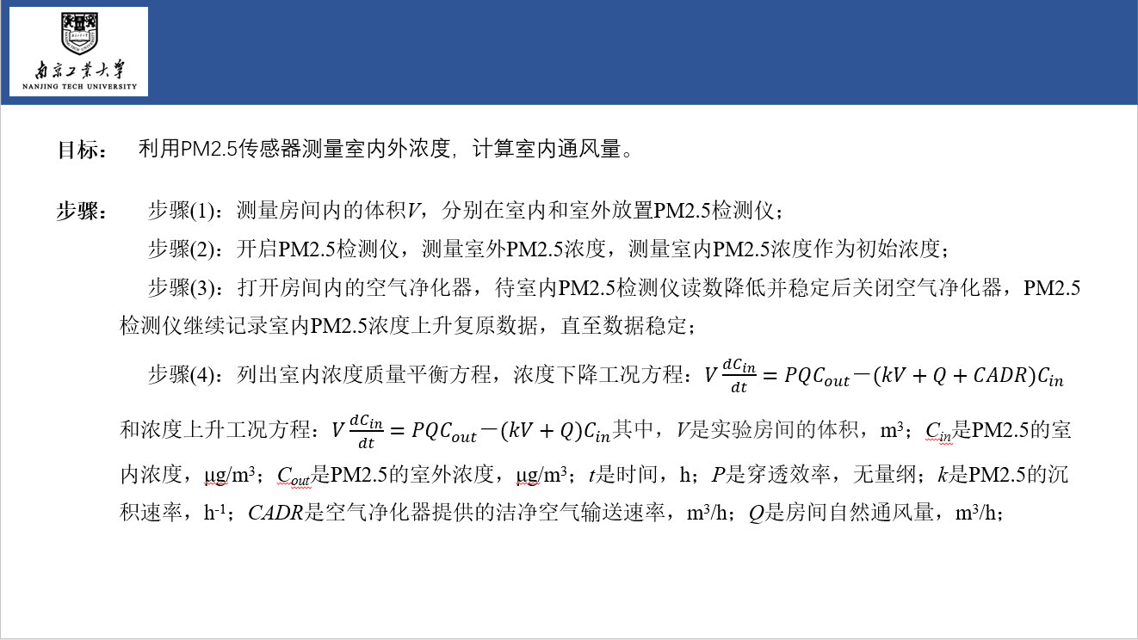
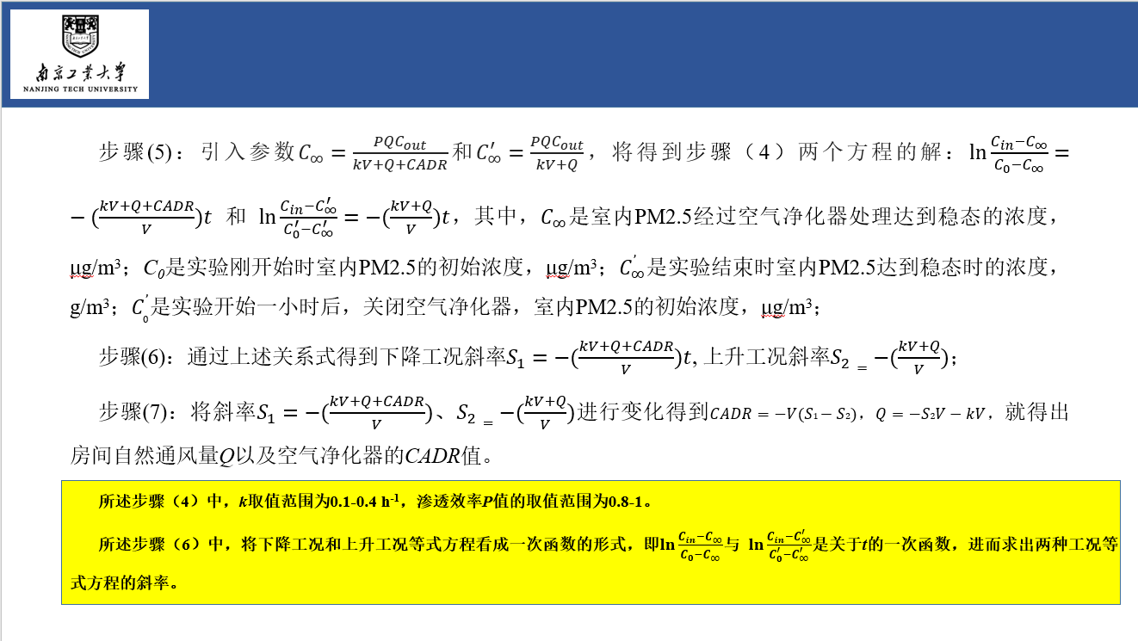

基于PM2.5浓度复原数据的建筑自然通风量测量方法
AUTHORS | 景源琪、孙煜霄、李斐*、周斌
ABOUT | 该工具是“基于PM2.5浓度复原数据的建筑自然通风量测量方法”的指南，请仔细阅读后再使用该工具。

 | 为了方便地进行建筑物自然通风量的测量，该工具提出基于PM2.5浓度复原数据的建筑自然通风量测量方法。通过开启关闭空气净化器控制室内PM2.5升降，利用浓度上升段和下降段的数据，结合质量平衡方程，同时得到建筑房间自然通风量和空气净化器的CADR值。不需要使用额外的示踪气体，操作简单易行，可以用于实际条件下建筑物自然通风量的测量，同时也可以校核空气净化器的CADR值。

DATE | 2022-03-29
VERSION | v1.1
LINK TO FILE

通风量测量工具
基于PM2.5浓度复原数据的建筑自然通风量测量方法

STEP 1 | 你房间内的体积大小是多少？

 | 房间体积 | 81.635 |  | m^2

STEP 2 | 打开窗户，记录PM2.5的沉积速率。
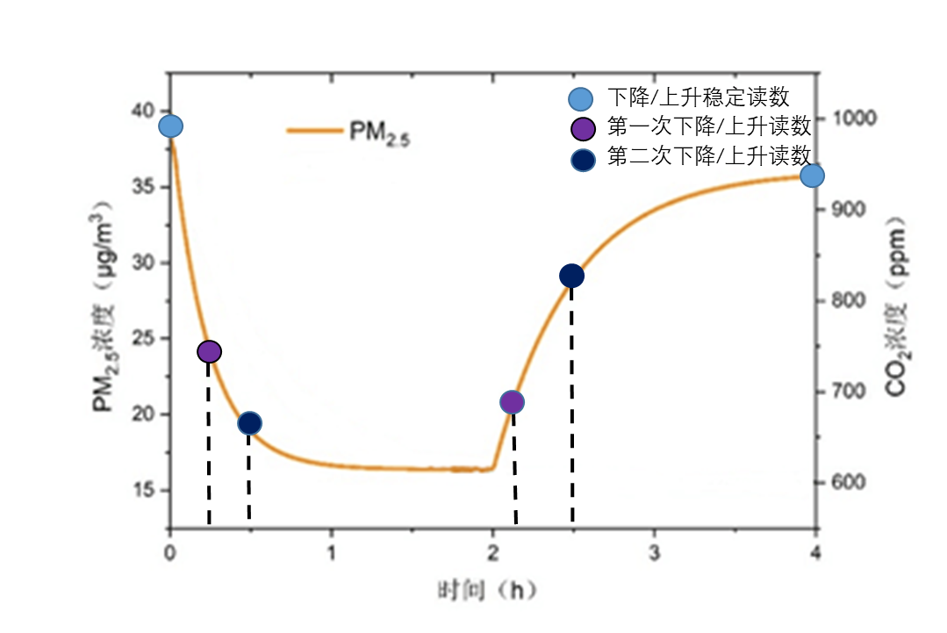
 | PM2.5的沉积率 | 0.2 |  | 1/h
 | 渗透率p | 1
 |  |  |  | 注释：室外温度10℃-35℃下，自然通风开窗面积比例在0.2左右较为普遍。在自然通风条件下k的取值范围为0.1-0.4 h^-1。另外，研究发现k的取值变动对实验结果影响不大，所以本工具k值取0.2 h^-1处理实验数据。
STEP 3 | 房间内初始室内PM2.5浓度是多少？

 | 初始室内PM2.5浓度 | 38.8 | μg/m^3

STEP 4 | 打开空气净化器后，第一次和第二次仪器的读数是多少？等一段时间数据稳定后，读数是多少？

 | 第一次记录仪器读数 | 25.905 | μg/m^3
 | 第二次记录仪器读数读数 | 21.9308 | μg/m^3
 | 下降稳定读数 | 16.2579 | μg/m^3

STEP 5 | 关闭空气净化器后，第一次和第二次读数是多少？一段时间稳定后读数又是多少？

 | 第一次时仪器读数 | 17.2013 | μg/m^3
 | 第二次时仪器读数 | 28.3648 | μg/m^3
 | 上升稳定读数 | 35.35 | μg/m^3

STEP 6 | 记录下浓度下降所用的时间，浓度复原上升所用的时间。

 | 浓度下降的时间 t1/t2 | 0.25 | h | 0.25 | h
 | 浓度上升的时间 t3/t4 | 0.25 | h | 0.25 | h

STEP 7 | 汇总计算

 | 房间内的体积 |  |  | 81.635 | m^2
 | 下降法斜率 |  |  | 4.456823082
 | 上升法斜率 |  |  | 2.112313432
 | CADR值 |  |  | 191.3940
 | 室内通风量 |  |  | 156 | kg/m^3

7

